第1次
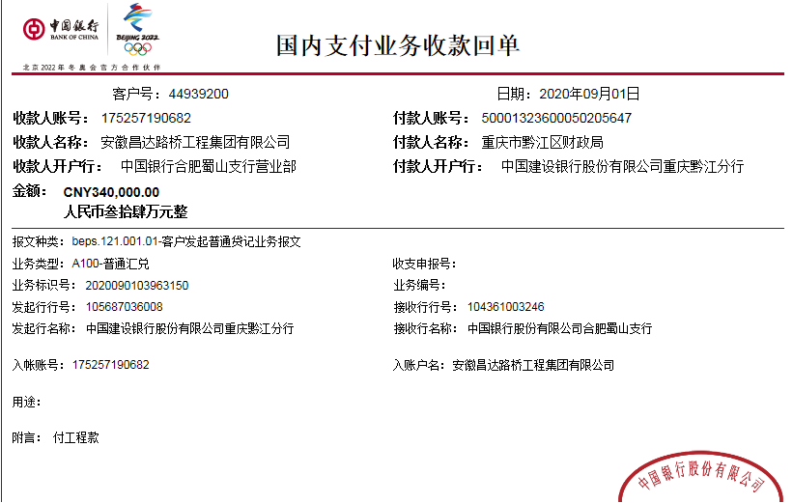
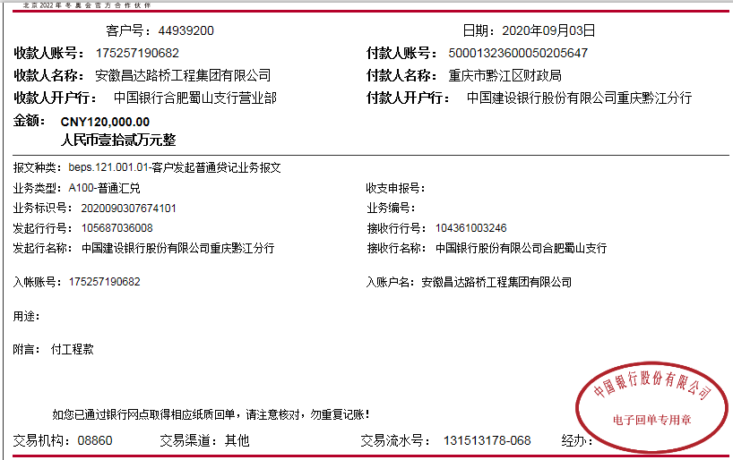
工程款支付证书
工程名称 |  | 重庆市黔江区g319线花地坪大桥维修处治工程 |  |  |  |  | 建设单位 |  | 重庆市黔江区公路局 |  |  |  | ERP编号 |  | 11942 | 档案编号
合同金额 |  | 4,625,385.51 |  |  | 中标时间 | 2019-11-08 | 已提供工程资料 |  | 中标通知书、施工合同和内部承包协议原件 |  |  |  | 保存地址 |  |  | 责任单位 |  | 西部大区-重庆
决算金额 |  |  |  |  | 决算时间 |  | 项目部印章 |  | 无 |  |  |  | 施工人 |  | 郑小初15123789905 | 区域责任人 | 刘中柱 | 省办负责人 | 杨仁飞
序号 | 经营填写 |  |  |  |  | 工程填写 | 经营填写 |  |  | 财务填写 | 经营、工程、质安填写 |  | 区域负责人 |  | 申请部门填写财务核对 |  |  | 本次支付 金额 | 剩余款项
 | 到款情况 |  |  |  |  |  | 暂列金 |  |  | 代缴税金 | 其他扣款 |  | 预留款 |  | 成本票
 | 日期 | 工程款金额 | 周转金金额 | 到款银行 | 到款账户 | 完成进度 | 比例 | 金额 | 备注 | 金额 | 金额 | 备注 | 金额 | 备注 | 供货单位 | 剩余合同额 | 成本票额
1 | 2020-03-11 |  | 21781 | 徽行 | 6217751110000779670
2 | 2020-09-03 | 460,000.00 |  | 中行 | 175257190682 |  | 2.0% | 9,200.00 |  | 4,600.00 | 8,000.00 | 陈雁雁、邢卫华、马金叶、刘童出场费
 | 2020-08-31 |  | 11000 | 徽行 | 6217751110000779670 |  |  |  |  | 737.00 | 增值税及附加、水利基金

 | 2020-03-11 |  |  |  |  |  |  |  |  |  |  |  |  |  | 中国人民财产保险股份有限公司重庆市分公司 |  |  | 11,101.00
 | 2020-03-11 |  |  |  |  |  |  |  |  |  |  |  |  |  | 中国大地财产保险股份有限公司重庆分公司涪陵中心支公司 |  |  | 10680.00
 | 2020-08-31 |  |  |  |  |  |  |  |  |  |  |  |  |  | 中国人民财产保险股份有限公司重庆市分公司 |  |  | 6300.00
 | 2020-08-31 |  |  |  |  |  |  |  |  |  |  |  |  |  | 中国大地财产保险股份有限公司重庆分公司涪陵中心支公司 |  |  | 4700.00
 | 2020-09-11 |  |  |  |  |  |  |  |  |  |  |  |  |  | 重庆黔睿建筑有限公司 |  |  | 256,110.81
 | 2020-09-11 |  |  |  |  |  |  |  |  |  | 50.00 | 手续费 |  |  | 重庆市晟庄建材有限责任公司 |  |  | 179144.72
合计 |  | 460000 | 32781 | - | - | - | - | 9200 | - | 5337 | 8050 | - | 0 | - | - | 0.00 | 0.00 | 468036.53 | 2157.47
本次结算、支付明细 |  | 应支付金额 |  |  | 435255.53 |  | 本次支付金额 |  |  |  |  | 小写 | 435,255.53
 |  | 已支付金额 |  |  | 435255.53 |  |  |  |  |  |  | 大写 | 肆拾叁万伍仟贰佰伍拾伍元伍角叁分

第二次
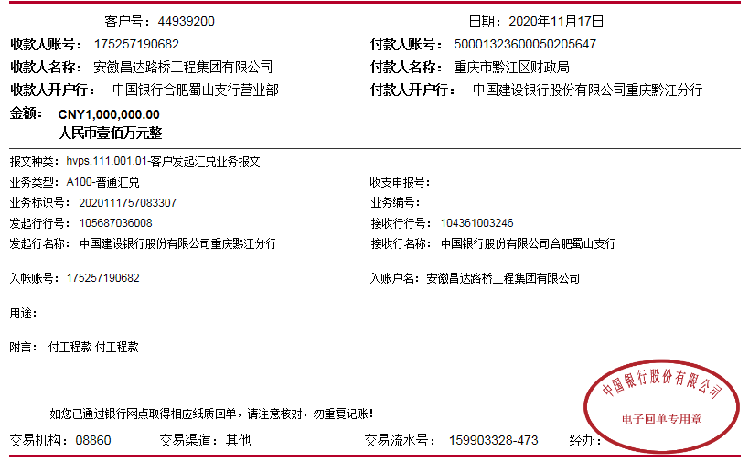
工程款支付证书
工程名称 |  | 重庆市黔江区g319线花地坪大桥维修处治工程 |  |  |  |  | 建设单位 |  | 重庆市黔江区公路局 |  |  |  | ERP编号 |  | 11942 | 档案编号
合同金额 |  | 4,625,385.51 |  |  | 中标时间 | 2019-11-08 | 已提供工程资料 |  | 中标通知书、施工合同和内部承包协议原件 |  |  |  | 保存地址 |  |  | 责任单位 |  | 西部大区-重庆
决算金额 |  |  |  |  | 决算时间 |  | 项目部印章 |  | 无 |  |  |  | 施工人 |  | 郑小初15123789905 | 区域责任人 | 刘中柱 | 省办负责人 | 杨仁飞
序号 | 经营填写 |  |  |  |  | 工程填写 | 经营填写 |  |  | 财务填写 | 经营、工程、质安填写 |  | 区域负责人 |  | 申请部门填写财务核对 |  |  | 本次支付 金额 | 剩余款项
 | 到款情况 |  |  |  |  |  | 暂列金 |  |  | 代缴税金 | 其他扣款 |  | 预留款 |  | 成本票
 | 日期 | 工程款金额 | 周转金金额 | 到款银行 | 到款账户 | 完成进度 | 比例 | 金额 | 备注 | 金额 | 金额 | 备注 | 金额 | 备注 | 供货单位 | 剩余合同额 | 成本票额
1 | 2020-03-11 |  | 21781 | 徽行 | 6217751110000779670
2 | 2020-09-03 | 460,000.00 |  | 中行 | 175257190682 |  | 2.0% | 9,200.00 |  | 4,600.00 | 8,000.00 | 陈雁雁、邢卫华、马金叶、刘童出场费
3 | 2020-08-31 |  | 11000 | 徽行 | 6217751110000779670 |  |  |  |  | 737.00
4 | 2020-11-17 | 1,000,000.00 |  | 中行 | 175257190682 |  | 2.0% | 20,000.00 |  | 10,000.00 | 2,000.00 | 陈雁雁出场费
 |  |  |  |  |  |  |  |  |  | 550.46 | 1,300.00 | 质安巡查费用

 | 2020-03-11 |  |  |  |  |  |  |  |  |  |  |  |  |  | 中国人民财产保险股份有限公司重庆市分公司 |  |  | 11,101.00
 | 2020-03-11 |  |  |  |  |  |  |  |  |  |  |  |  |  | 中国大地财产保险股份有限公司重庆分公司涪陵中心支公司 |  |  | 10680.00
 | 2020-08-31 |  |  |  |  |  |  |  |  |  |  |  |  |  | 中国人民财产保险股份有限公司重庆市分公司 |  |  | 6300.00
 | 2020-08-31 |  |  |  |  |  |  |  |  |  |  |  |  |  | 中国大地财产保险股份有限公司重庆分公司涪陵中心支公司 |  |  | 4700.00
 | 2020-09-11 |  |  |  |  |  |  |  |  |  |  |  |  |  | 重庆黔睿建筑有限公司 |  |  | 256,110.81
 | 2020-09-11 |  |  |  |  |  |  |  |  |  | 50.00 | 手续费 |  |  | 重庆市晟庄建材有限责任公司 |  |  | 179144.72
 | 2020-11-18 |  |  |  |  |  |  |  |  |  | 50.00 | 手续费 |  |  | 重庆黔睿建筑有限公司 |  |  | 157424.41
 | 2020-11-18 |  |  |  |  |  |  |  |  |  | 200.00 | 手续费 |  |  | 重庆市晟庄建材有限责任公司 |  |  | 590275.59
 | 2020-11-18 |  |  |  |  | 0.00 |  |  |  |  | 50.00 | 手续费 |  |  | 重庆市吒荣商贸有限公司 |  |  | 220000.00
合计 |  | 1460000 | 32781 | - | - | - | - | 29200 | - | 15887.46 | 11650 | - | 0 | - | - | 0.00 | 0.00 | 1435736.53 | 307.01
本次结算、支付明细 |  | 应支付金额 |  |  | 967700.00 |  | 本次支付金额 |  |  |  |  | 小写 | 967,700.00
 |  | 已支付金额 |  |  | 967700.00 |  |  |  |  |  |  | 大写 | 玖拾陆万柒仟柒佰

